Накладная-№3
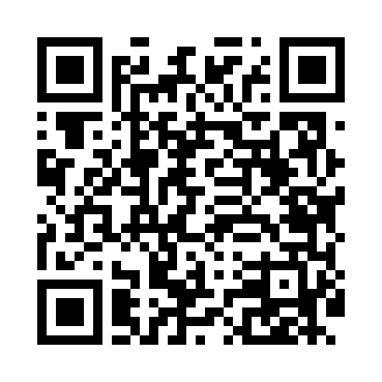
Номер товарно-транспортной накладной: |  |  | Торговый представитель: Amriyev Muhammad
Поставщик: Toshkent falcon fly 2 |  |  | Телефон торгового представителя: +998972880505
Дата отгрузки: 05.12.2025 |  |  | Контрагент: """" Klient
Дата консигнации: |  |  | Адрес:
Доставщик: |  |  | Телефон:
Телефон доставщика:
Время заказа: 05.12.2025 10:04:51
№ | Штрих-код | Название товаров (работ,услуг) | Количество | Количество в кейсе | Цена | Сумма
 |  |  | 35 |  |  | 167.8
1 | 6987163543015 | Кастрюля металлическая из коррозионностойкой стали 15L (2,5 mm) 30CM XP-30-1 | 2 | 2 шт. | 9 | 18
2 | 2013679247384 | Металический Бак 35cm 32L (4,2 mm) DB-6-30 | 2 | 2 шт. | 16.40 | 32.80
3 | 2019070576849 | Металический Бак 50cm 50L (4,2 mm) DB-6-36 | 1 | 1 шт. | 28 | 28
4 | 6988321602636 | Друшлаг металлическая 26cm DB-3-128 | 10 | 10 шт. | 2.60 | 26
5 | 6988321602629 | Друшлаг металлическая 29cm DB-3-127 | 10 | 10 шт. | 2.90 | 29
6 | 6988321602612 | Друшлаг металлическая 32cm DB-3-126 | 10 | 10 шт. | 3.40 | 34
Итого: 167.8$|->UZS: 2,097,500.00

